Весь ассортимент
 | Прайс-лист на 12 января 2026 г.

ООО «БУМБА»
117133, Г. МОСКВА, ВН.ТЕР.Г. МУНИЦИПАЛЬНЫЙ ОКРУГ ТЕПЛЫЙ СТАН, УЛ АКАДЕМИКА ВАРГИ, Д. 8 К. 1
тел.: +7 (962) 911-22-16
e-mail: m.titova@boombabook.ru
ВАША СКИДКА | 0%
Артикул | Серия | Название книги | Автор | Обложка | Краткое описание | Заказ, шт | Цена прайса | Цена с учетом Вашей скидки | Сумма заказа, руб | МРЦ | РРЦ | Год | НДС | Стандарт упаковки | Формат | Кол-во страниц | Переплет | ISBN | Издатель | Штрихкод | Вес (кг) | Рекомендуемый возраст
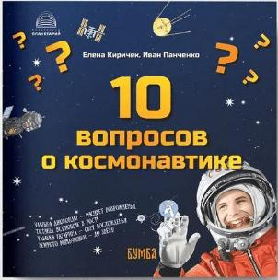
Астроликбез с Пулей и Карлом
RU61UA250007-15 | Астроликбез с Пулей и Карлом | 10 вопросов о Космонавтике | Е. Киричек, И. Панченко |  | Серия «Астроликбез с Пулей и Карлом» разработана астрофизиками для первого знакомства детей и взрослых с целой Вселенной. Сегодня на повестке дня — знакомство с космонавтикой. Кто такие космонавты? На какой высоте они летают? Как устроены ракеты и орбитальные станции? Когда мы полетим на Марс? Романтичная космическая собака Пуля и дружественная ей блоха Карл расскажут читателям всё, что знают о космических полётах. Авторы книги — кандидаты физико-математических наук Елена Киричек и Иван Панченко — переложили научные факты на понятный и всем доступный язык. Научным консультантом издания выступил российский космонавт-испытатель отряда космонавтов Роскосмоса, Герой Российской Федерации, первый в мире учёный —командир космического корабля Сергей Рязанский. Иллюстрации выполнили Сергей Белозёров и Диана Нархова. Книга предназначена для широкого круга читателей. | 0 | 360 | 360 | 0 | 380 | 410 | 2025 | без НДС | 200 | 60х100/16 | 24 | ОБЛ | 978-5-907754-36-2 | ООО "Бумба" | 9785907754362 | 0.105 | 12+
RU61UA250005-20 | Астроликбез с Пулей и Карлом | 10 вопросов о Луне | Е. Киричек, И. Панченко | 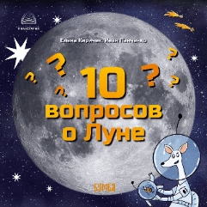 | Серия «Астроликбез с Пулей и Карлом» разработана астрофизиками для первого знакомства детей и взрослых с целой Вселенной. Сегодня — знакомство с Луной. Что такое Луна, из чего она состоит? Что находится на её обратной стороне? Что такое лунные и солнечные затмения? Когда люди колонизируют Луну? Неугомонные герои — собака Пуля и её верная блоха Карл — проведут читателей по закоулкам и тайнам нашего родного спутника. Авторы книги — кандидаты физико-математических наук Елена Киричек и Иван Панченко — переложили научные факты на понятный и всем доступный язык. Научным консультантом издания выступила Екатерина Феоктистова, научный сотрудник отдела исследований Луны и планет ГАИШ МГУ. Проиллюстрировали эту прекрасную книжку художницы Марья Чемёркина и Диана Нархова. Книга предназначена для широкого круга читателей. | 0 | 360 | 360 | 0 | 380 | 410 | 2025 | без НДС | 200 | 60х100/16 | 24 | ОБЛ | 978-5-907754-39-3 | ООО "Бумба" | 9785907754393 | 0.105 | 12+
RU61UA250006-20 | Астроликбез с Пулей и Карлом | 10 вопросов о Солнце | Е. Киричек, И. Панченко | 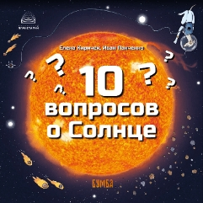 | Серия «Астроликбез с Пулей и Карлом» разработана астрофизиками для первого знакомства детей и взрослых с целой Вселенной. Сегодня по графику — знакомство с Солнцем. Из чего состоит наша звезда? Где берёт столько энергии? Можно ли на неё высадиться? Романтичная космическая собака Пуля и дружественная ей блоха Карл расскажут читателям всё, что знают о родном светиле. Авторы книги — кандидаты физико-математических наук Елена Киричек и Иван Панченко — переложили научные факты на понятный и всем доступный язык. Научным консультантом издания выступил заведующий отделом физики Солнца Главной (Пулковской) обсерватории РАН, доктор физико-математических наук, профессор Александр Соловьёв. Иллюстрации выполнила Диана Нархова. Книга предназначена для широкого круга читателей. | 0 | 360 | 360 | 0 | 380 | 410 | 2025 | без НДС | 200 | 60х100/16 | 24 | ОБЛ | 978-5-907754-40-9 | ООО "Бумба" | 9785907754409 | 0.105 | 12+
Без серии
RU61UA250008-13 | Без серии | Неизвестное Солнце. Переиздание. | Е. Киричек, И. Панченко | 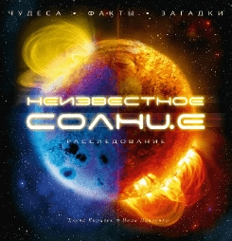 | В книге, написанной профессиональными астрофизиками и прошедшей научное редактирование в Главной (Пулковской) астрономической обсерватории РАН, собран уникальный и даже захватывающий материал про нашу звезду — Солнце. Книга написана весёлым языком, прекрасно иллюстрирована и адресована как школьникам, так и их родителям. Перед вами — третье издание книги. | 0 | 1800 | 1800 | 0 | 1990 | 2300 | 2025 | без НДС | 13 | 60х90/16 | 128 | 7БЦ | 978-5-907754-85-0 | ООО "Бумба"" | 9785907754850 | 1.050 | 12+
RU77TS250060-05 | Без серии | Занятия астрономией и космонавтикой с дошкольниками : Книга для вос-питателей детских садов, педагогов учреждений дополнительного образова- ния и родителей | Е. П. Левитан | 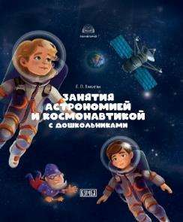 | Автор этой книги — доктор педагогических наук, блестящий популяризатор науки, член Союза писателей России Ефрем Павлович Левитан (1934–2012). Более полувека он успешно популяризировал астрономию и космонавтику в учебниках, научно-популярных статьях и лекциях. В 2010-х годах Ефрем Павлович уделял особенное внимание дошкольной астрономии; он умел заинтересовать ею творчески настроенных педагогов и родителей. Сегодня мы представляем один из последних трудов Ефрема Павловича по этой теме, снабженный актуальными комментариями педагогов и астрономов. Книга будет особенно интересна воспитателям детских садов, педагогам учреждений дополнительного образования, родителям, бабушкам и дедушкам старших дошкольников, интересующихся космосом. | 0 | 1990 | 1990 | 0 | 1990 | 2100 | 2025 | без НДС | 5 | 84х108/16 | 204 | 7БЦ | 978-5-907754-70-6 | ООО "Бумба"" | 9785907754706 | 0.795 | 12+
100 русских сказок.
RU77TS250074-02 | 100 русских сказок | Сказка об Иване-пахатнике и Белом Полянине | М. А. Булатов | 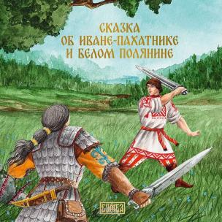 | Русская народная сказка в классическом литературном пересказе фольклориста, детского писателя Михаила Александровича Булатова. Повадился как-то непобедимый Белый Поля́нин с несметными своими полчищами разорять деревни и сёла, людей в плен угонять. Кто справится с лютым врагом, кто защитит родную землю от набегов? Вызвались три добрых молодца отправиться в царство Белого Полянина, чтобы узнать секрет его силы, да вот только дошёл до конца пути только один из них — сын мужика-пах́ атника Иван. Какие помощники встретятся герою на его пути, через какие испытания ему придётся пройти и какие качества проявить, вы узнаете, прочитав эту сказку. Иллюстрации к книге создал художник-славянист Александр Синякин, передавший в ярких образах героическую атмосферу этой захватывающей истории. Книга будет интересна как ребёнку, так и взрослому и, несомненно, станет украшением любой семейной библиотеки. | 0 | 390 | 390 | 0 | 390 | 420 | 2025 | без НДС | 20 | 60х100/16 | 24 | ОБЛ | 978-5-907754-89-8 | ООО "Бумба" | 9785907754898 | 0.115 | 5+
RU77TS250067-02 | 100 русских сказок | Иван — крестьянский сын и чудо-юдо | М. А. Булатов | 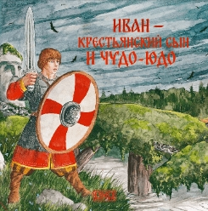 | В некотором царстве, в некотором государстве жили-были старик со старухой. Было у них три сына, младшего Иваном звали. Жили, не тужили, как вдруг стряслась беда: пошло войной на страну чудо-юдо поганое — весь народ хочет побить, города-сёла пожечь. Не стал Иван сложа руки сидеть, беды дожидаться — снарядился с братьями в дорогу, чтобы дать отпор врагу. О том, какие испытания ждут героя, вы узнаете, прочитав сказку. Увлекательную историю мастерски обработал фольклорист и детский писатель Михаил Булатов; иллюстрации выполнил художник-славянист Александр Синякин, передавший в монументальных образах эпический дух сказочного мира. Книга будет интересна и ребёнку, и взрослому и, несомненно, станет украшением любой семейной библиотеки. | 0 | 390 | 390 | 0 | 390 | 420 | 2025 | без НДС | 20 | 60х100/16 | 24 | ОБЛ | 978-5-907754-80-5 | ООО "Бумба" | 9785907754805 | 0.115 | 5+
RU77TS250068-02 | 100 русских сказок | Медное, серебряное и золотое царства | И. В. Карнаухова | 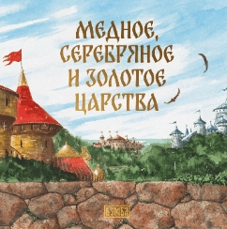 | Русская народная сказка в превосходном литературном пересказе собирателя и исследователя фольклора, мастера художественного слова, писателя Ирины Валериановны Карнауховой. Жил да был царь с царицей Настасьей, и было у них три сына. Вышла однажды царица погулять по саду, как вдруг налетел Вихрь и унёс её за тридевять земель. Отправились на поиски старшие сыновья — да след их простыл. Тогда снарядился в дорогу младший брат, Иван-царевич. В пути его ждут испытания, чудеса, коварное предательство — и настоящая любовь… Сказку проиллюстрировал художник-славянист Александр Синякин, исследующий в своих работах мифологический пласт русской культуры. Книга увлечёт как маленького, так и взрослого читателя и станет настоящим украшением семейной библиотеки. | 0 | 390 | 390 | 0 | 390 | 420 | 2025 | без НДС | 20 | 60х100/16 | 24 | ОБЛ | 978-5-907754-72-0 | ООО "Бумба" | 9785907754720 | 0.115 | 5+
RU34АЮ250004-30 | 100 русских сказок | Покатигорошек | И. В. Карнаухова | 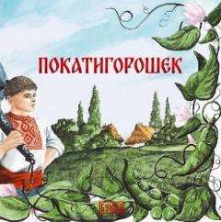 | Русская народная сказка в превосходном литературном пересказе собирателя и исследователя фольклора, мастера художественного слова, писателя Ирины Валериановны Карнауховой. В крестьянской семье большая беда: коварный Змей унёс любимую дочь и сестру. Простому человеку не побороть ужасное чудовище, но добро всегда побеждает — и на помощь приходит необыкновенный герой. Иллюстрации к сказке создал художник-славянист Александр Синякин, вдохновлявшийся традиционной культурой Юга России. Книга увлечёт как маленького, так и взрослого читателя и станет настоящим украшением семейной библиотеки. | 0 | 390 | 390 | 0 | 390 | 420 | 2025 | без НДС | 40 | 60х100/16 | 24 | ОБЛ | 978-5-907754-69-0 | ООО "Бумба" | 9785907754690 | 0.115 | 5+
RU77TS250064-40 | 100 русских сказок | Морской царь и Елена Премудрая | И. В. Карнаухова | 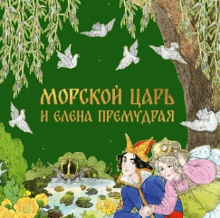 | Классическая русская народная сказка в замечательном пересказе собирателя и исследователя фольклора, мастера художественного слова, писателя Ирины Валериановны Карнауховой. В некотором царстве, в некотором государстве жили царь и царица. Раз во время охоты захотел царь утолить жажду — да попал прямо в лапы водяного властелина. В обмен на свободу пообещал ему царь отдать то, чего дома не знает, — а не знал несчастный, что родился у него наследник... Захватывающие приключения героев увлекают с первых строк, а напевный образный язык подарит истинное удовольствие слушателям и читателям этой известной русской сказки, которая учит стойкости, верности данному слову и добру. Сказка проиллюстрирована талантливой современной художницей Оксаной Гамбургер, работающей в стиле неомодерн. Книга, без сомнения, станет украшением любой домашней библиотечки для детей. | 0 | 390 | 390 | 0 | 390 | 420 | 2025 | без НДС | 40 | 60х100/16 | 24 | ОБЛ | 978-5-907754-78-2 | ООО "Бумба" | 9785907754782 | 0.115 | 5+
RU34АЮ250001-30 | 100 русских сказок | Летчий корабль | И. В. Карнаухова | 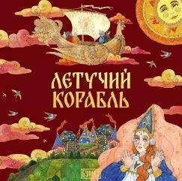 | Русская народная сказка в превосходном литературном пересказе собирателя и исследователя фольклора, мастера художественного слова, писателя Ирины Валериановны Карнауховой. Жили-были дед да баба, и было у них три сына: два умных и Ванюшка-дурачок. Вот дал царь приказ по всей стране — кто построит летучий корабль, тот женится на царевне. Отправились в путь два старших брата — да вернулись ни с чем. Захотелось попытать счастья и Ванюшке. На пути его ждут встречи с удивительными героями и множество испытаний. Сказка проиллюстрирована талантливой современной художницей Оксаной Гамбургер в стиле неомодерн. Занимательный сюжет, выразительный народный язык и великолепные иллюстрации заворожат и ребёнка, и взрослого. Книга, без сомнения, станет украшением любой домашней библиотечки для детей. | 0 | 390 | 390 | 0 | 390 | 420 | 2025 | без НДС | 40 | 60х100/16 | 24 | ОБЛ | 978-5-907754-31-7 | ООО "Бумба" | 9785907754317 | 0.115 | 5+
RU34АЮ250002-30 | 100 русских сказок | Царевна-лягушка | И. В. Карнаухова | 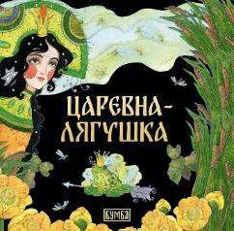 | Классическая русская народная сказка в замечательном пересказе собирателя и исследователя фольклора, мастера художественного слова, писателя Ирины Валериановны Карнауховой. Было у царя три сына, и настало время им жениться. Пустили братья по стреле: где какая упадет, там и жену искать. Старшим нашлись красные девицы по нраву, а младшему, Ивану, пришлось жениться на лягушке. Да лягушка не простая — какую задачу ни задаст невесткам царь-батюшка, лучше всех делает. Ведь не лягушка она, а заколдованная Василиса-царевна… Сказка проиллюстрирована талантливой современной художницей Оксаной Гамбургер, работающей в стиле неомодерн. Увлекательный сюжет, поэтичный живой язык и великолепные иллюстрации заворожат и ребёнка, и взрослого. Книга, без сомнения, станет украшением любой домашней библиотечки для детей. | 0 | 390 | 390 | 0 | 390 | 420 | 2025 | без НДС | 40 | 60х100/16 | 24 | ОБЛ | 978-5-907754-71-3 | ООО "Бумба" | 9785907754713 | 0.115 | 5+
RU34АЮ250003-30 | 100 русских сказок | Семь Симеонов — семь работничков | И. В. Карнаухова | 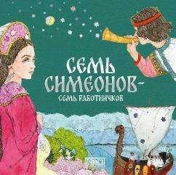 | Русская народная сказка в превосходном литературном пересказе собирателя и исследователя фольклора, мастера художественного слова, писателя Ирины Валериановны Карнауховой. Жили-были семь братьев, семь работничков. У каждого из них был особый дар, а уж как трудились они — любо-дорого посмотреть! За это их и взял царь на службу. Да только где большие труды с почестями, там и зависть не дремлет. Справятся ли семь Симеонов с испытаниями? Об этом вы узнаете, прочитав сказку. Сказка проиллюстрирована талантливой современной художницей Оксаной Гамбургер в стиле неомодерн. Увлекательный текст и великолепные иллюстрации заворожат и ребёнка, и взрослого. Книга, без сомнения, станет украшением любой домашней библиотечки для детей. | 0 | 390 | 390 | 0 | 390 | 420 | 2025 | без НДС | 40 | 60х100/16 | 24 | ОБЛ | 978-5-907754-63-8 | ООО "Бумба" | 9785907754638 | 0.115 | 5+
RU77TS240013-20 | 100 русских сказок. | Снегурочка | Е.А. Киричек | 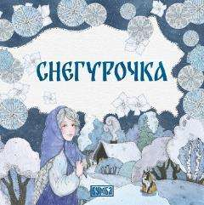 | Классическая русская народная сказка из сборника Александра Николаевича Афанасьева в пересказе писателя и педагога Елены Киричек. Слепили дед с бабкой из снега девочку Снегурочку. Полюбили они её, как родную дочь. Росла красавица-дочка не по дням, а по часам. Да только не рада она была приходу весны… Сказка проиллюстрирована талантливой современной художницей Оксаной Гамбургер в стиле неомодерн. Грамотный напевный текст и великолепные иллюстрации заворожат и ребёнка, и взрослого. Книга, без сомнения, станет украшением любой домашней библиотечки для детей.. | 0 | 390 | 390 | 0 | 390 | 420 | 2024 | без НДС | 20 | 60х100/16 | 24 | ОБЛ | 978-5-907754-08-9 | ООО "Бумба"" | 9785907754089 | 0.115 | 0+
RU77TS240014-20 | 100 русских сказок. | Иван-Царевич и серый волк | И.В.Карнаухова | 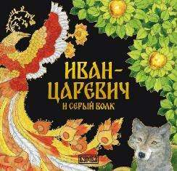 | Классическая русская народная сказка в замечательном пересказе собирателя и исследователя фольклора, мастера художественного слова, писателя Ирины Валериановны Карнауховой. Много испытаний выпало на долю Ивана-царевича, младшего сына царя Василия. Но благодаря своей смекалке и смелости, а главное — помощи верного серого волка герой преодолевает препятствия, исполняет волю отца и обретает прекрасную невесту. Сказка проиллюстрирована талантливой современной художницей Оксаной Гамбургер, работающей в стиле неомодерн. Увлекательный, запоминающийся текст и великолепные иллюстрации заворожат и ребёнка, и взрослого. Книга, без сомнения, станет украшением любой домашней библиотечки для детей. | 0 | 390 | 390 | 0 | 390 | 420 | 2024 | без НДС | 20 | 60х100/16 | 24 | ОБЛ | 978-5-907754-09-6 | ООО "Бумба"" | 9785907754096 | 0.115 | 0+
RU77TS240001-02 | 100 русских сказок. | Гуси-лебеди | Е.А. Киричек | 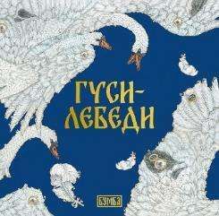 | Классическая русская народная сказка. Унесли гуси-лебеди братца далеко-далеко, за тёмный лес. Что делать? Отправилась сестрица на поиски мальчика. Пересказ выполнен писателем и педагогом Еленой Киричек по тексту Александра Николаевича Афанасьева. Сказка проиллюстрирована талантливой современной художницей Оксаной Гамбургер, работающей в стиле неомодерн. Грамотный напевный текст и великолепные иллюстрации заворожат и ребёнка, и взрослого. Книга, без сомнения, станет украшением любой домашней библиотечки для детей. | 0 | 390 | 390 | 0 | 390 | 420 | 2023 | без НДС | 30 | 60х100/16 | 24 | ОБЛ | 978-5-907754-00-3 | ООО "Бумба"" | 9785907754003 | 0.115 | 0+
RU77TS240002-02 | 100 русских сказок. | Василиса Прекрасная | Е.А. Киричек | 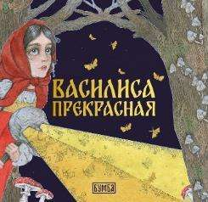 | Классическая русская народная сказка. Выгнала мачеха Василису в лес, велела от бабы-яги огня принести. Пошла девочка выполнять поручение. А помощницей у неё была куколка — материнское благословение. Пересказ выполнен писателем и педагогом Еленой Киричек по специальному заказу издательства по тексту Александра Николаевича Афанасьева. Сказка проиллюстрирована талантливой современной художницей Оксаной Гамбургер, работающей в стиле неомодерн. Грамотный напевный текст и великолепные иллюстрации заворожат и ребёнка, и взрослого. Книга, без сомнения, станет украшением любой домашней библиотечки для детей. | 0 | 390 | 390 | 0 | 390 | 420 | 2023 | без НДС | 30 | 60х100/16 | 24 | ОБЛ | 978-5-907754-01-0 | ООО "Бумба"" | 9785907754010 | 0.115 | 0+
RU77TS240003-02 | 100 русских сказок. | Сестрица Алёнушка и братец Иванушка | А.Н. Толстой | 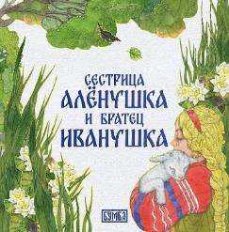 | Классическая русская народная сказка в чудесном пересказе Алексея Николаевича Толстого. Идут по дороге сестрица Алёнушка и братец Иванушка. Жарко, колодца нет. А в свежем следе козьего копытца стоит вода. Просит Иван: «Позволь,сестрица, напиться! Стоит копытце, полно водицы». — «Не пей из копытца, — отвечает сестра, — козлёночком станешь» Сказка проиллюстрирована талантливой современной художницей Оксаной Гамбургер, работающей в стиле неомодерн. Ритмичный, запоминающийся текст мастера русской прозы и великолепные иллюстрации заворожат и ребёнка, и взрослого. Книга, без сомнения, станет украшением любой домашней библиотечки для детей. | 0 | 390 | 390 | 0 | 390 | 420 | 2023 | без НДС | 30 | 60х100/16 | 24 | ОБЛ | 978-5-907754-02-7 | ООО "Бумба"" | 9785907754027 | 0.115 | 0+
RU77TS240004-02 | 100 русских сказок. | Царицыны гусельки | Е.А. Киричек | 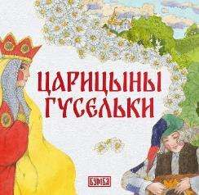 | Классическая русская народная сказка. Отправился молодой царь в дальние страны и попал в неволю к иноземному королю. Прослышала об этом его жена и задумала вызволить из беды мужа. Пересказ выполнен писателем и педагогом Еленой Киричек по специальному заказу издательства по тексту Александра Николаевича Афанасьева. Сказка проиллюстрирована талантливой современной художницей Оксаной Гамбургер, работающей в стиле неомодерн. Грамотный напевный текст и великолепные иллюстрации заворожат и ребёнка, и взрослого. Книга, без сомнения, станет украшением любой домашней библиотечки для детей. | 0 | 390 | 390 | 0 | 390 | 420 | 2023 | без НДС | 30 | 60х100/16 | 24 | ОБЛ | 978-5-907754-03-4 | ООО "Бумба"" | 9785907754034 | 0.115 | 0+
RU34HП240028-01 | 100 русских сказок. | Марья Моревна | И.В.Карнаухова | 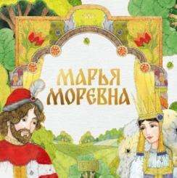 | Классическая русская народная сказка в замечательном пересказе собирателя и исследователя фольклора, мастера художественного слова, писателя Ирины Валериановны Карнауховой. Полюбили друг друга добрый молодец Фёдор Тугарин и Марья Моревна — прекрасная королевна. Свадьбу сыграли и стали жить дружно да ладно. Но стряслась однажды беда: похитил королевну Кощей Бессмертный. Отправился Фёдор на поиски любимой жены... Сказка проиллюстрирована талантливой современной художницей Оксаной Гамбургер, работающей в стиле неомодерн. Увлекательный сюжет, напевный мелодичный язык и великолепные иллюстрации заворожат и ребёнка, и взрослого. Книга, без сомнения, станет украшением любой домашней библиотечки для детей. | 0 | 390 | 390 | 0 | 390 | 420 | 2024 | без НДС | 40 | 60х100/16 | 24 | ОБЛ | 978-5-907754-29-4 | ООО "Бумба"" | 9785907754294 | 0.115 | 0+
RU34НП240029-01 | 100 русских сказок. | Два Ивана | И.В.Карнаухова | 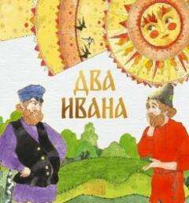 | Русская народная сказка в превосходном литературном пересказе собирателя и исследователя фольклора, мастера художественного слова, писателя Ирины Валериановны Карнауховой. Мудрая и назидательная история о двух братьях, бедняке и богаче, учит отличать истинные ценности от ложных и показывает, что зло, жадность и вероломство всегда бывают наказаны, а добро и справедливость непременно восторжествуют. Сказка проиллюстрирована талантливой современной художницей Оксаной Гамбургер, работающей в стиле неомодерн. Увлекательный текст и великолепные иллюстрации заворожат и ребёнка, и взрослого. Книга, без сомнения, станет украшением любой домашней библиотечки для детей. | 0 | 390 | 390 | 0 | 390 | 420 | 2024 | без НДС | 40 | 60х100/16 | 24 | ОБЛ | 978-5-907754-28-7 | ООО "Бумба"" | 9785907754287 | 0.115 | 0+
RU34НП240038-01 | 100 русских сказок. | Финист - ясен сокол | И.В.Карнаухова | 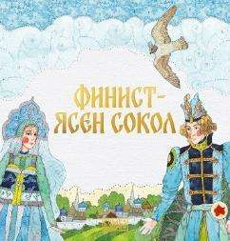 | Эту сказку рассказывают по-разному. Знаменитая фольклористка и писательница Ирина Валериановна Карнаухова ведёт главную героиню и вместе с ней читателя непростой, петляющей дорогой к счастливому свадебному пиру. Начинается история с того, что жили у старика со старухой три дочери: все были красавицами, да не все – добрыми. Старшие две дочери злющие-завидущие. Не только на чужих хмуро глядят, а и родной младшей сестре позавидовали... Многое придется преодолеть юной девушке на пути к счастью. | 0 | 390 | 390 | 0 | 390 | 420 | 2024 | без НДС | 40 | 60х100/16 | 24 | ОБЛ | 978-5-907754-47-8 | ООО "Бумба"" | 9785907754478 | 0.115 | 0+
Адвент календарь
RU34АЮ250007-10 | Адвент-календарь | Адвент-календарь «За тридевять земель» | М. Ряховская | 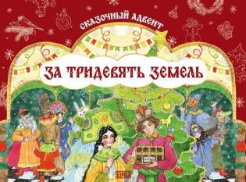 | Сказочная игра-адвент ожидания Нового года предлагает отправиться в захватывающее путешествие по 12 царствам - 12 русским народным сказкам. Но путешествие это непростое: вы узнаете, чем живут герои за рамками сказочных сюжетов, что делают зимой и как готовятся к празднованию Нового года. Вам предстоит посетить по очереди все сказочные царства, выполнить задания, преодолеть препятствия и выйти победителем из всех испытаний! А в награду вы получите целый сундук сказок, гирлянду из флажков, изготовленную своими руками, и красочную настольную игру, в которую можете играть с друзьями круглый год. В набор для игры входят: · Плакат-игра формата А1 · 13 листов с наклейками - элементами для игры, правилами игры и QR-кодами, ведущими на аудиосказки и запись звучания гуслей | 0 | 1155 | 1155 | 0 | 1200 | 1500 | 2025 | без НДС | 10 | 62,73х29,7 | - | ОБЛ. | 978-5-907754-96-6 | ООО "Бумба" | 9785907754966
Поэма
RU77TS250077-10 | Поэма | Стрела Хухэдэя | Баир Сономович Дугаров |  | Баир Сономович Дугаров — народный поэт Республики Бурятия, писатель и переводчик, ученый-исследователь в области бурятской и монгольской мифологии и фольклора, автор множества поэтических сборников и переводов произведений бурятских и монгольских поэтов. На стихи Б. Дугарова написано свыше двадцати песен. Его поэма «Стрела Хухэдэя» посвящена Гэсэру — герою главного эпоса бурятского народа, ставшего вершиной устного народного эпического творчества. Эпос «Гэсэр» отражает черты национального характера, традиции бурят, воспевает верность долгу, любовь к родной земле, бесстрашие и мужество, нетерпимость к злу. Богатырь Гэсэр, преемник высшего божества Хухэдэя, родившийся на земле для того, чтобы защищать людей, стал любимым и почитаемым героем не только бурят, но и многих других народов Центральной Азии. Лиричная, красивая поэма Б. Дугарова с большой эмоциональной силой повествует о рождении великого героя Гэсэра и о его победе над могущественными силами зла. «В каждом, кто помнит, частица Гэсэра есть» — этими словами завершается поэма, которая звучит как духовный дар потомкам. Издание адресовано широкому кругу читателей. | 0 | 330 | 330 | 0 | 330 | 390 | 2025 | без НДС | 10 | 60×90/32 | 48 | 7БЦ | 978-5-907754-98-0 | ООО "Бумба" | 9785907754980 | 0.131 | 12+
Родные сказки
RU77TS250075-02 | Родные сказки | Сказка о силаче Ангахай-мергэне | Е. А. Киричек |  | Бурятская народная сказка об Ангахай́ -мэргэ́не была записана бурятским фольклористом и этнографом Матвеем Николаевичем Халгановым. Силач Ангахай-мэргэн не знает, куда деть свою великую силу, и отправляется в странствие. По дороге он обретёт названых братьев — богатырей Шонхоши́-бохо́ и Нархаши́-бохо́ — и сразится с могучим колдуном-мангатха́ем. Сказка не только поведает увлекательную историю, но и подаст пример дружеской верности и взаимовыручки. Для детей сказку переложила писатель и педагог Елена Киричек, проиллюстрировала её художница Екатерина Асалханова — учёный, специалист в области бурятского изобразительного и декоративно-прикладного искусства. Книга будет интересна каждому, кто интересуется фольклором народов России, и станет украшением семейной библиотеки. | 0 | 390 | 390 | 0 | 390 | 420 | 2025 | без НДС | 20 | 60х100/16 | 24 | ОБЛ. | 978-5-907754-82-9 | ООО "Бумба" | 978590775482-9 | 0.115 | 5+
RU77TS250063-40 | Родные сказки | Сказка о красавице Бадме | Е. А. Киричек | 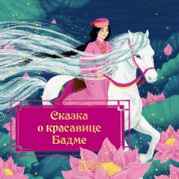 | Серия «Родные сказки» от издательства «Бумба» открывает мир волшебных историй, передаваемых из уст в уста народами нашей страны. Калмыцкая сказка об отважной и мудрой Бадме, её чудо-коне и одиннадцати красавцах-сыновьях учит стойкости перед лицом испытаний и вере в чудо, с которой преодолимо любое зло. Изложила сказку писатель и педагог Елена Киричек, бережно передав детали калмыцкого быта и национальной картины мира. Помогла ей в этом востоковед Эльза Батырева, а калмыцкая художница Герензел Богаева украсила историю завораживающими самобытными иллюстрациями. Книга понравится и ребёнку, и взрослому и, без сомнения, станет украшением любой домашней библиотечки для детей. | 0 | 390 | 390 | 0 | 390 | 420 | 2025 | без НДС | 40 | 60х100/16 | 24 | ОБЛ | 978-5-907754-77-5 | ООО "Бумба" | 9785907754775 | 0.115 | 5+
RU77TS240016-20 | Родные сказки | Сказка о двух братьях | Е.А. Киричек | 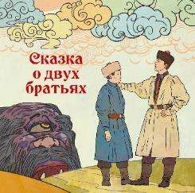 | Калмыцкая народная сказка о юноше Джуруке, который отправился искать счастье, а обрёл младшего брата, заставляет задуматься о том, как важно сделать верный выбор и какие качества помогают победить зло. Глубинная народная мудрость, захватывающий сюжет и уникальный национальный колорит переданы на страницах книги благодаря бережной обработке сказки писателем и педагогом Еленой Киричек и рисункам калмыцкого мастера художественной иллюстрации Олега Сергеевича Чудутова. Книга не только станет увлекательным чтением для детей и взрослых, но и, без сомнения, послужит украшением любой домашней библиотечки для детей. | 0 | 390 | 390 | 0 | 390 | 420 | 2024 | без НДС | 20 | 60х100/16 | 24 | ОБЛ | 978-5-907754-12-6 | ООО "Бумба"" | 9785907754126 | 0.115 | 0+
RU34НП240031-01 | Родные сказки | Сказка о мудром юноше | Е.А. Киричек | 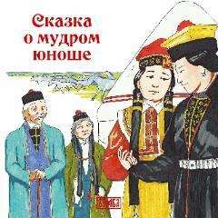 | В сказках поражает больше всего то, что в какой бы части света её не придумали, какими бы деталями не украсили, ядро сказки всегда остаётся нерушимым: доброта, доблесть и любовь даны людям как высшие ценности. И ещё одна простая жизненная истина: вода – это жизнь. Об этом расскажет калмыцкая народная сказка в блестящей обработке для детей Елены Киричек. Трое сыновей было у старика. Двое совсем выросли, третий – ещё малыш. И вот принялись старшие насмехаться над младшим. Не утерпел он, испросил у отца разрешения отправиться в дальние земли. А в землях тех – великая засуха… | 0 | 390 | 390 | 0 | 390 | 420 | 2024 | без НДС | 40 | 60х100/16 | 24 | ОБЛ | 978-5-907754-48-5 | ООО "Бумба"" | 9785907754485 | 0.115 | 0+
RU77TS240015-20 | Родные сказки | Сказка о хане Цецене и его мудрой невестке | Е.А. Киричек |  | Калмыцкая народная сказка о хане, который искал умную жену для своего глупого сына. Яркие самобытные характеры, народная мудрость, национальный колорит переданы на страницах книги благодаря бережной обработке текста писателем и педагогом Еленой Киричек и прекрасным иллюстрациям известного калмыцкого художника Тимура Геннадьевича Цонхлаева. Книга не только станет увлекательным чтением для детей и взрослых, но и, без сомнения, послужит украшением любой домашней библиотечки для детей. | 0 | 390 | 390 | 0 | 390 | 420 | 2024 | без НДС | 20 | 60х100/16 | 24 | ОБЛ | 978-5-907754-13-3 | ООО "Бумба" | 9785907754133 | 0.115 | 0+
Комиксы
RU77TS250078-20 | Комиксы | Джангар. Пролог | А. Калинина |  | Серия комиксов, созданных на основе калмыцкого героического эпоса «Джангар», повествует о прекрасной стране Бумбе, где живут могучие богатыри, исполненные добродетели и справедливости. «Джангар» — сокровищница народной мудрости, эпическое сказание, передававшееся из уст в уста на протяжении многих веков. В нём заключён дух и культурно-исторический опыт калмыцкого народа, представления о мироустройстве, добре и зле, чести и долге, вечные истины и ценности, которые актуальны и в наше время. Первая книга серии предлагает читателю одновременно две истории: рассказ о мальчике-сироте Отхоне, который мечтает стать джангарчи, и величественное вступление к эпосу «Джангар». История Отхона создана сценаристом Анастасией Калининой. Проиллюстрировал комикс художник Константин Дубков, который создал яркие образы персонажей и передал на страницах книги национальный колорит сказания. Издание подготовлено под руководством научного консультанта, филолога-фольклориста Цаган Селеевой и отличается исторической и этнографической точностью и достоверностью вплоть до мелких деталей. Книга адресована широкому кругу читателей. | 0 | 670 | 670 | 0 | 670 | 770 | 2025 | без НДС | 20 | 70×100/16 | 44 | ОБЛ. | 978-5-907754-97-3 | ООО "Бумба" | 9785907754973 |  | 12+
Сказки ближних земель
RU77TS250073-02 | Сказки ближних земель | Храбрый Назар | Армянская народная сказка | 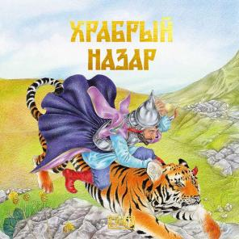 | Сказку о Храбром Назаре пересказал Ованес Туманян, национальный поэт Армении, живший в 19-м веке. Работая над фольклорными произведениями, он собирал множество вариантов одного сюжета и объединял их — так ему удавалось передать всё богатство народного воображения. «Храброго Назара» Ованес называл своей лучшей сказкой. В одном селе жил бедняк Назар со своей женой. Был он глупым, ленивым и трусливым. Но как-то раз после ссоры выгнала жена Назара из дома. Ни с того ни с сего возомнил себя Назар героем — сел на осла и отправился странствовать. О том, до каких высот подняла его удача и людская молва, вы узнаете из этой замечательной сказки, пронизанной юмором и богатым национальным колоритом. Историю Назара заново перевела армянский филолог Тамара Айрапетян, сохранив неповторимые интонации оригинала. Иллюстрации создала талантливый художник, специалист по костюму Дарья Чалтыкьян. В этой книге она детально воссоздала традиционную армянскую одежду: повседневную, свадебную, воинскую и царскую. Книга о Храбром Назаре станет настоящим украшением вашей семейной библиотеки: читайте и рассматривайте её вместе с детьми! | 0 | 390 | 390 | 0 | 390 | 420 | 2025 | без НДС | 20 | 60х100/16 | 24 | ОБЛ | 978-5-907754-92-8 | ООО "Бумба" | 9785907754928 | 0.115 | 5+
Сказки дальних земель
RU77TS250065-02 | Сказки дальних земель | Король дроздов | Е. Згурская | 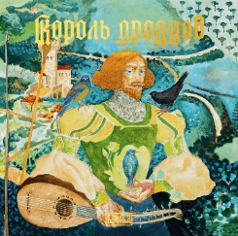 | Немецкая народная сказка из сборника братьев Якоба и Вильгельма Гриммов. Жил на свете король, и была у него дочь-красавица. Росла принцесса надменной и капризной. Созвал король женихов со всего света — всех отвергла она, осыпав колкостями и насмешками. А благородного правителя соседней страны прозвала Королём дроздов! Рассердился король-отец и пообещал отдать дочь замуж за первого нищего, что постучится во дворец... Всемирно известный сюжет расцвёл новыми красками на страницах книги благодаря яркому и образному переложению Екатерины Згурской и акварельным иллюстрациям Анастасии Авдеевой, мастерски погружающей читателя в атмосферу готических замков и средневековых городов. Книга идеально подойдёт для совместного чтения родителя и ребёнка и станет украшением любой семейной библиотеки. | 0 | 390 | 390 | 0 | 390 | 420 | 2025 | без НДС | 20 | 60х100/16 | 24 | ОБЛ | 978-5-907754-84-3 | ООО "Бумба" | 9785907754843 | 0.115 | 5+
RU77TS250066-02 | Сказки дальних земель | Три волшебных орешка | Е. А. Киричек | 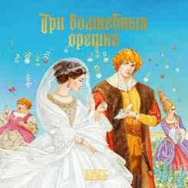 | Сказка про Анушку и три волшебных орешка — словацкая версия всемирно известного сюжета о Золушке. Сказку записала и опубликовала Божена Немцова, собирательница фольклора и классик чешской литературы. В одном королевстве жили муж и жена. Было у них три дочери. Родных Барушку и Доротку мать любила и баловала, а приёмной дочке, Анушке, доставалась вся работа по дому и вечные попрёки. Отправился как-то раз отец на ярмарку, и попросила Анушка у него в подарок то, что по дороге попадётся. Привёз ей отец три лесных орешка. Да только не простые это были орешки, а волшебные: в каждом — по платью такой красоты, что сама бы королева позавидовала… Волшебную историю пересказала детский писатель и педагог Елена Киричек, а художница Наталья Климова создала к ней завораживающие иллюстрации, которые будет интересно разглядывать и ребёнку, и взрослому. Книга, несомненно, станет украшением любой семейной библиотеки. | 0 | 390 | 390 | 0 | 390 | 420 | 2025 | без НДС | 20 | 60х100/16 | 24 | ОБЛ | 978-5-907754-81-2 | ООО "Бумба" | 9785907754812 | 0.115 | 5+
RU77TS250061-40 | Сказки дальних земель | Двенадцать месяцев | Ю. В. Семёнова | 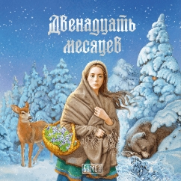 | Сказка о двенадцати месяцах известна русскому читателю по пьесе Самуила Маршака, но её оригинальная версия была записана и опубликована почти на сто лет раньше собирателем словацкого фольклора Паволом Добшинским. У одной женщины было две дочери: родная Холёна и падчерица Марушка. Не любили кроткую Марушку мачеха и сестра, завидовали её красоте. Всю работу в доме выполняла бедная девушка, а в ответ получала только брань и упрёки. Как-то зимой, в самую стужу, захотелось Холёне фиалок. Велела она Марушке идти за цветами в лес и без них не возвращаться. Заблудилась, замёрзла Марушка и вдруг увидела вдали огонёк. Подошла поближе — а это костёр, и сидят вокруг него двенадцать братьев-месяцев… Поучительный, увлекательный сюжет дополнен великолепными иллюстрациями художницы Натальи Климовой. Книга будет интересна и взрослому, и ребёнку и, безусловно, станет отличным пополнением любой домашней библиотечки для детей. | 0 | 390 | 390 | 0 | 390 | 420 | 2025 | без НДС | 40 | 60х100/16 | 24 | ОБЛ | 978-5-907754-33-1 | ООО "Бумба" | 9785907754331 | 0.115 | 5+
RU77TS250062-40 | Сказки дальних земель | Три золотых волоса деда Всеведа | Ю. В. Семёнова | 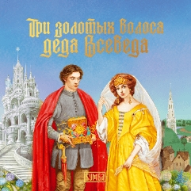 | Чешская народная сказка про юношу Плава́чека и деда Всеведа была записана и опубликована Карелом Яромиром Эрбеном — выдающимся чешским поэтом и собирателем фольклора. Она по праву считается жемчужиной сказочного жанра. Три старушки-вещуньи предсказали сыну бедняка великое счастье: женится он на королевской дочери. Не по нраву пришлось это предсказанье королю — решил он избавиться от нежеланного зятя. Но судьбу не обманешь, и герой с честью выходит из испытаний. Захватывающий сюжет и яркие образы, лаконичный красивый язык и красочные иллюстрации талантливой современной художницы Натальи Климовой делают эту книгу настоящим украшением любой домашней библиотечки для детей. | 0 | 390 | 390 | 0 | 390 | 420 | 2025 | без НДС | 40 | 60х100/16 | 24 | ОБЛ | 978-5-907754-76-8 | ООО "Бумба" | 9785907754768 | 0.115 | 5+
RU77TS240017-20 | Сказки дальних земель | Лоэнгрин | Е.А. Киричек | 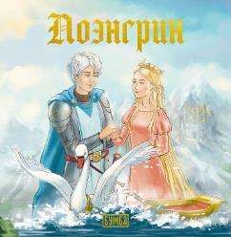 | Красивая и печальная легенда о Рыцаре Лебедя, благородном Лоэнгрине, пересказывалась на протяжении веков и легла в основу многих знаменитых произведений искусства. Славный рыцарь прибыл из неведомой страны, чтобы вступить в бой за честь и свободу невинной девушки, наследницы старинного и славного рода. Эльза и Лоэнгрин полюбили друг друга. Но недолгим было счастье влюблённых… Увлекательный пересказ легенды, выполненный писателем и педагогом Еленой Киричек, и волшебные иллюстрации Анны Касаткиной, воссоздающие нежную, словно подёрнутую дымкой веков атмосферу сказания, не оставят читателей равнодушными. Книга, без сомнения, послужит украшением любой домашней библиотечки для детей. | 0 | 390 | 390 | 0 | 390 | 420 | 2024 | без НДС | 20 | 60х100/16 | 24 | ОБЛ | 978-5-907754-15-7 | ООО "Бумба"" | 9785907754157 | 0.115 | 0+
RU34НП240033-01 | Сказки дальних земель | Златовласка | Е.А. Киричек | 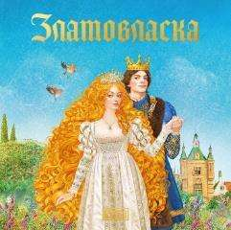 | Есть сказки о Златовласке и в Англии – о том, как девушка попадает в гости к трём медведям; и в Чехии – о дочери короля, прекрасной принцессе с золотыми волосами, живущей в хрустальном дворце. Для русскоязычных читателей историю об Иржике и Златовласке изложила Елена Киричек. Завистливому королю захотелось знать язык птиц и зверей, а любопытный слуга Иржик нежданно-негаданно научился тому же, да вот при правителе с плохим характером любая удача слуги оборачивается бедой – идти Иржику за поля-леса, за чужие города. Хотите ли знать, почему? | 0 | 390 | 390 | 0 | 390 | 420 | 2024 | без НДС | 40 | 60х100/16 | 24 | ОБЛ | 978-5-907754-34-8 | ООО "Бумба"" | 9785907754348 | 0.115 | 0+
RU34НП240032-01 | Сказки дальних земель | Спящая красавица | О.А. Рябцева | 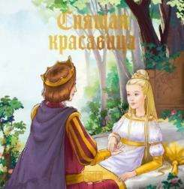 | Сказка о спящей красавице была известна во многих европейских странах; первым её пересказал в книге «Сказка сказок» неаполитанец Джамбаттиста Базиле. Следующим был француз Шарль Перро, издавший в 1697 году «Спящую красавицу», а следом и братья Гримм включили немецкий вариант сказки в свой сборник. Их версию пересказывает в настоящем издании сказочница Ольга Рябцева. У королевской четы долго не было детей, а когда наконец родилась очаровательная дочурка, все волшебницы и феи сказочного королевства были приглашены на крестины. Не позвали только старую волшебницу, которая не выходила из своей башни много-много лет… Читайте милую, добрую историю в простом и понятном изложении для маленьких любителей сказок. В сказке 24 страницы. | 0 | 390 | 390 | 0 | 390 | 420 | 2024 | без НДС | 40 | 60х100/16 | 24 | ОБЛ | 978-5-907754-32-4 | ООО "Бумба"" | 9785907754324 | 0.115 | 0+
Такие разные животные
RU77TS250071-02 | Такие разные животные | Миролюбивая капибара | А. Кириллова | 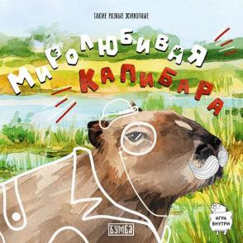 | Первая из книг серии, посвящённой удивительным и знакомым всем животным, обитающим в дикой природе. Кто такие капибары и где они обитают? Кто их предки и ближайшие родствен- ники? Что капибары едят и какой у них характер? В книге юные любители живот- ных найдут ответы на эти и многие другие вопросы. Автор увлекательно и нагляд- но рассказывает об особенностях жизни капибар. Познавательная информация дополнена настольной игрой и интересными заданиями, которые займут ребёнка и в развлекательной форме позволят ему усвоить информацию об окружающем мире. Сочетание великолепных реалистичных иллюстраций с забавными картинка- ми в стиле дудлов также направлены на соединение познавательного и игрового элементов в одной книге. | 0 | 420 | 420 | 0 | 450 | 520 | 2025 | без НДС | 20 | 60х100/16 | 32 | ОБЛ | 978-5-907754-73-7 | ООО "Бумба" | 9785907754737 | 0.156 | 0+
RU77TS250072-02 | Такие разные животные | Изысканный жираф | А. Кириллова | 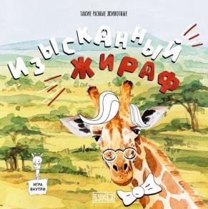 | Книга из серии, посвящённой удивительным и знакомым всем животным, оби- тающим в дикой природе, знакомит читателей с длинношеим жирафом. Кто такие жирафы, как они устроены, сколько подвидов жирафов насчитывается и как их различить? Где они обитают, кто их предки и ближайшие родственники? Что жирафы едят и какие взаимоотношения у них с… акацией? Как спят эти необык- новенные копытные и каковы особенности их содержания в зоопарках? В книге юные любители животных найдут ответы на эти и многие другие вопросы. Автор увлекательно и наглядно рассказывает об особенностях физиологии и жизни жира- фов. Познавательная научная информация дополнена настольной игрой и интерес- нейшими заданиями, которые займут ребёнка и в развлекательной форме позволят ему усвоить информацию об окружающем мире. Сочетание великолепных реали- стичных иллюстраций с забавными картинками в стиле дудлов также направлено на соединение познавательного и игрового элементов в одной книге. | 0 | 420 | 420 | 0 | 450 | 520 | 2025 | без НДС | 20 | 60х100/16 | 32 | ОБЛ | 978-5-907754-88-1 | ООО "Бумба" | 9785907754881 | 0.156 | 0+
Художественная литература
RU77TS260080-10 | Без серии | Ёлкины из избушки бабы Яги НОВИНКА | С. А. Романова | 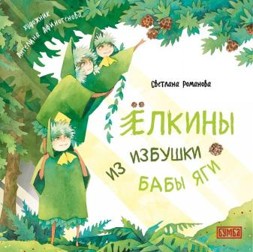 | Жил-был на свете дремучий-дремучий лес, в который никогда не заглядывало солнце. Звери и птицы в этом лесу постоянно ссорились и ворчали друг на друга. Даже бабе Яге стало в нём неуютно, и она, забросив свою избушку, перебралась жить в город. Но однажды появление одной доброй и любящей семьи изменило лес и его обитателей до неузнаваемости. Мудрые и тёплые истории о леших Ёлкиных, придуманные замечательной детской писательницей Светланой Романовой, простым и понятным для детей языком рассказывают, как добрые поступки меняют мир вокруг нас к лучшему, а добрые слова творят настоящие чудеса. Уютные акварельные иллюстрации Ангелины Афиногеновой создают по-детски радостные и в то же время точные в деталях зарисовки леса и его обитателей, которые помогут ребёнку не только погрузиться в сказку, но и уз- нать много нового об окружающем мире. Книга предназначена как для самостоятельного чтения младшими школьниками, так и для совместного чтения и обсуждения взрослыми с детьми. | 0 | 1240 | 1240 | 0 | 1240 | 1500 | 2026 | без НДС | 6 | 60х100/16 | 80 | 7БЦ | 978-5-908019-07-1 | ООО "Бумба" | 9785908019071 | 0.520 | 5+
RU77TS260081-10 | Без серии | Колпак и корона НОВИНКА | К. Шац | 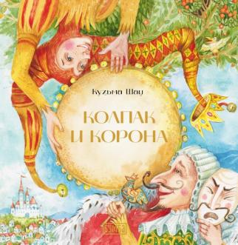 | Девочка Варя любит мастерить куклы. Даже построила для них город на столе — Кукельбург! В этом славном городе живёт весёлый шут Траливальд и его дама сердца Тирлибелль. А управляет городом угрюмый король Вопилевс. Завидует король шуту: сам он не умеет ни веселиться, ни даже улыбаться. Замыслил он похитить Тирлибелль. Так начинаются невероятные приключения отважного шута. Он устроит конфетный дождь и расколдует чары злого волшебника Мракимора, прокатится верхом на Луне и залезет в недра подкомодной пещеры. Но помощь храброго героя понадобится не только его прекрасной даме… Историю о Траливальде со слов самого шута записал искусный сказочник Кузьма Шац, а художница Дарья Субботина украсила её утончёнными и совершенно волшебными акварельными рисунками. Теперь эта добрая история о том, как важно иметь открытое сердце и никогда не унывать, отправляется по свету, чтобы дарить радость взрослым и детям! | 0 | 1190 | 1190 | 0 | 1190 | 1400 | 2026 | без НДС | 6 | 60х100/16 | 64 | 7БЦ | 978-5-907754-52-2 | ООО "Бумба" | 9785907754522 | 0.520 | 5+
RU77TS260082-10 | Без серии | Снеговик Вася НОВИНКА | Н. Шицкая | 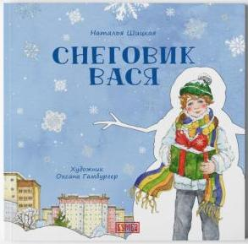 | Мороз, щиплющий за нос-морковку, пушистый снежок и волнующее ожидание Нового года. Для только что слепленного снеговика по имени Вася нет на свете ничего лучше, чем родной светлый двор и играющие вокруг дети. Но в одно мгновение он откажется от всего, что для него важно и ценно, чтобы… помочь. Эта трогательная волшебная история, рассказанная детским писателем Натальей Шицкой, показывает, что в обычной повседневной жизни могут происходить чудеса. Для этого нужно иметь доброе открытое сердце и силу духа, а ещё — веру в то, что под Новый год все мечты обязательно сбудутся. Узнаваемые акварельные иллюстрации известной художницы Оксаны Гамбургер наполняют страницы книги тёплой атмосферой волшебства, органично сочетая реалии современной городской жизни со сказочным сюжетом. Книга предназначена как для самостоятельного чтения младшими школьниками, так и для совместного чтения и обсуждения взрослыми с детьми. | 0 | 1190 | 1190 | 0 | 1190 | 1400 | 2026 | без НДС | 6 | 60х100/16 | 72 | 7БЦ | 978-5-908019-15-6 | ООО "Бумба" | 9785908019156 | 0.520 | 5+
RU77TS250069-01 | Без серии | Сто лет для Доро | Н. Корсак | 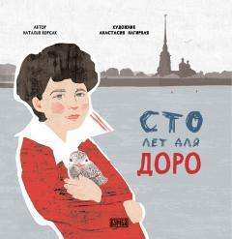 | Ленинградский школьник Сашка Перов находит на берегу Невы птенца чайки с одним крылом. Мальчик хочет помочь найдёнышу, но и ветеринар, и бабушка Сашки уверены, что птица безнадёжна. На помощь приходит Сашкин дедушка — изобретатель. Вскоре в стране начинается война, и Ленинград берут в блокаду. В это трагичное время дружба мальчика и птицы становится ещё крепче, а Доро суждено стать настоящим героем. Сказочный сюжет сопровождается комментариями учёных — историка и орнитолога, выстроенными в форме диалога ребёнка и взрослого. Это обогащает книгу, с одной стороны, реальными фактами о Великой Отечественной войне, а с другой — интересными зарисовками о повадках и жизни чаек. Иллюстратором книги выступила талантливая современная художница Анастасия Нагирная. Рисунки Анастасии эмоционально и образно передают атмосферу книги, делая её ещё более трогательной и близкой читателю. «Сто лет для Доро» — это история дружбы длиною в вечность, история любви и веры, а было всё это или нет… кто знает! | 0 | 990 | 990 | 0 | 990 | 1150 | 2025 | без НДС | 6 | 60х100/16 | 104 | 7БЦ | 978-5-907754-30-0 | ООО "Бумба" | 9785907754300 | 0.57 | 6+
RU77TS240018-20 | Без серии | Пингвинёнок Томми едет домой | Е.А. Киричек | 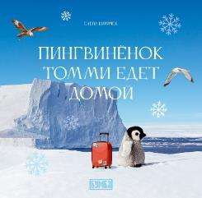 | В далёкой Африке, в магазине при зоопарке, живёт игрушечный пингвинёнок. Он мечтает попасть на родину, в Антарктиду. Однажды его замечает учёный-полярник, который направляется к Южному полюсу… Что ждёт малыша-игрушку? Сбудется ли его мечта? Эта трогательная история органично сочетает волшебный сюжет и достоверные факты об Антарктиде. Книга знакомит детей с удивительным ледовым континентом на Южном полюсе Земли, его климатом и обитателями. Маленькие читатели узнают, чем занимаются учёные в суровых условиях вечного холода. Автор книги Елена Киричек — кандидат физико-математических наук, детский писатель. Повествование сопровождается уникальными фотографиями, сделанными во время экспедиций на Южный полюс, которые предоставил научный консультант книги Аркадий Захаров — кандидат физико-математических наук, учёный, фотограф, полярник, путешественник. Сказка проиллюстрирована замечательным художником Анной Касаткиной. Книга предназначена для детей в возрасте от 5 лет. | 0 | 390 | 390 | 0 | 390 | 420 | 2024 | без НДС | 20 | 60х100/16 | 24 | ОБЛ | 978-5-907754-17-1 | ООО "Бумба"" | 9785907754171 | 0.115 | 0+
RU77TS250059-20 | Без серии | Пингвиненок Томми едет домой | Е.А. Киричек | 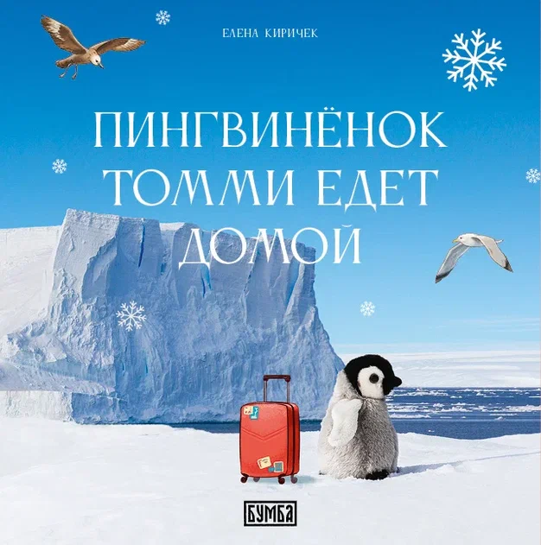 | В далёкой Африке в магазине при зоопарке живёт игрушечный пингвинёнок. Он мечтает попасть на родину, в Антарктиду. Однажды его замечает учёный-полярник, который направляется к Южному полюсу… Что ждёт малыша-игрушку? Сбудется ли его мечта? Эта трогательная история органично сочетает волшебный сюжет и достоверные факты об Антарктиде. Книга знакомит детей с удивительным ледовым континентом на Южном полюсе Земли, его климатом и обитателями. Маленькие читатели узнают, чем занимаются учёные в суровых условиях вечного холода. Автор книги Елена Киричек — кандидат физико-математических наук, детский писатель. Повествование сопровождается уникальными фотографиями, сделанными во время экспедиций на Южный полюс, которые предоставил научный консультант книги Аркадий Захаров — кандидат физико-математических наук, учёный, фотограф, полярник, путешественник. Сказка проиллюстрирована замечательным художником Анной Касаткиной. Книга предназначена для детей в возрасте от 5 лет. | 0 | 750 | 750 | 0 | 770 | 850 | 2025 | без НДС | 10 | 60х100/16 | 48 | 7БЦ | 978-5-907754-49-2 | ООО "Бумба"" | 9785907754492 | 0.325 | 0+
RU77TS250058-20 | Без серии | Тигрёнок, на которого не хватило краски | Е. О. Згурская |  | Трогательная и мудрая история про маленького тигра, который родился непохожим на своих братьев и сестёр. Тигрёнок отправляется в путь, встречает разных животных: рассудительную белку, мудрую черепаху, доброго аиста. В конце пути его ждёт самая главная встреча, которая поможет ему понять себя и найти своё место в этом сложном мире. Книга Екатерины Згурской читается легко и увлекательно, а иллюстрации талантливой художницы Ангелины Афиногеновой погружают ребёнка в красочный мир этой волшебной истории. Сказка дополнена информацией для взрослых — материалами о центре «Амурский тигр», основанном Русским географическим обществом, и приюте для диких животных «Дом тигра». Материалы снабжены фотографиями тигров и QR-кодами, ведущими на страничку этих организаций. | 0 | 950 | 950 | 0 | 970 | 1100 | 2025 | без НДС | 10 | 60х100/16 | 56 | 7БЦ | 978-5-907754-64-5 | ООО "Бумба"" | 9785907754645 | 0.348 | 0+
RU77TS250070-10 | Без серии | Удивительный зоопланктон | А. Глазунова | 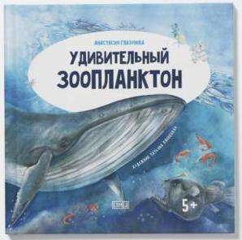 | Книга гидробиолога Анастасии Глазуновой рассказывает об огромном, но почти невидимом царстве зоопланктона — малюток, обитающих в толще воды. Величественные медузы и молниеносные стрелки, мерцающие гребневики и точёные радиолярии, грозные морские ангелы и их жертвы — морские чёртики… И конечно же, известные всем амёба и инфузория-туфелька! На страницах книги вы найдёте рассказ об этих и многих других видах плактона, а также о тех, кто с ним связан: от огромных синих китов до… учёных-гидробиологов! Украшают книгу волшебные акварели кисти Татьяны Пловецкой и фотографии зоопланктона, сделанные через микроскоп. Книга познакомит ребёнка с окружающим миром, сформирует интерес к научным исследованиям и откроет окно в целый мир, который, хотя и не виден глазу, много значит для нашей планеты. | 0 | 790 | 790 | 0 | 820 | 890 | 2025 | без НДС | 10 | 60х100/16 | 56 | 7БЦ | 978-5-907754-83-6 | ООО "Бумба" | 9785907754836 | 0.5 | 0+
RU50CP250001-04 | Без серии | Живопись во времени и пространстве культуры: Творчество народного художника РСФСР Гаря Рокчинского (1923–1993) | С. Г. Батырева | 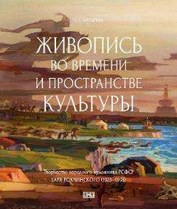 | Издание посвящено творчеству народного художника РСФСР Гаря Рокчинского (1923–1993). В быстротечном потоке Времени оно органично впитало уходящее, полнокровно выражая настоящее, одухотворенное традициями предков в Пространстве мировидения автора. В разнообразии жанров живописи и графики, самобытной малой пластики рассмотрены вехи становления и формирования Личности в процессе развития калмыцкого искусства второй половины XX в. В поисках, тематически обозначенных циклами «Степь и люди», «„Джангариада“ — образная память предков», «Буддизм как философия Жизни», выражена глубина постижения этнической картины Мира. Живопись, сохраняющая генетический код культуры, проецирует диалог традиций в евразийском поле художественного наследия России. Автор книги — доктор искусствоведения, эксперт Российской академии наук, профессор Калмыцкого государственного университета им. Б. Б. Городовикова, заслуженный деятель искусств Республики Калмыкия, почетный член Российской академии художеств, дочь Г.О. Рокчинского. Исследование, сопровождаемое обширным иллюстративным рядом, адресовано искусствоведам и культурологам, историкам, социологам и педагогам, творческой интеллигенции и самому широкому кругу читателей, интересующихся изобразительным искусством Калмыкии. | 0 | 2800 | 2800 | 0 | 2900 | 3100 | 2025 | без НДС | 4 | 70х108/8 | 232 | 7БЦ | 978-5-907754-66-9 | ООО "Бумба"" | 9785907754669 | 1.400 | 12+
RU61UA260014-01 | Без серии | Буддийские святыни Калмыки | Г. В. Нурова, Ц. Б. Селеева, Е. Н. Бошева | 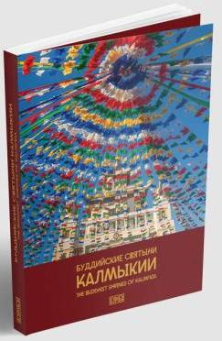 | Калмыкия — единственный регион в Европе, где буддизм является традиционной религией. Настоящее издание погружает читателя в культуру и историю уникального региона России, открывает красоту и духовное значение исторических и современных буддийских святынь Республики Калмыкии, какими они были запечатлены в апреле — июле 2025 года. В этом издании, поистине уникальном по глубине и полноте представленной информации, содержатся данные об истории создания и подробное описание практически всех сакральных объектов, расположенных в 13 районах республики и ее столице, а также главного храма — Центрального хурула «Золотая обитель Будды Шакьямуни». Кроме того, в него включены значимые сакральные места за пределами республики: Хошеутовский хурул, священная гора Богдо, ступа памяти Церена-Давида Тундутова, калмыцкая ступа в Лумбини. Книга знакомит не только с архитектурными особенностями храмов и субурганов, но и с традициями и обрядами, раскрывает роль буддизма в жизни современного калмыцкого общества. Издание содержит большое количество профессиональных фотографий конца XX — первой четверти XXI вв., которые дают представление о внешнем облике и внутреннем убранстве каждого сооружения, и подробно рассказывает о буддизме Калмыкии прошлого и настоящего. Книга дополнена словарем с объяснением буддийских терминов и понятий, встречающихся в тексте, и кратким списком литературы. Все тексты о сакральных объектах даются с переводом на английский язык. Систематизация и описание буддийских святынь Калмыкии было проведено впервые, по благословению досточтимого Шаджин-ламы Калмыкии Тензина Чойдака и Председателя Центрального духовного управления буддистов России геше Йонтена. Книга рассчитана на широкую аудиторию. | 0 | 5000 | 5000 | 0 | 5000 | 6500 | 2026 | без НДС | - | 84х108/16 | 752 | ОБЛ с клапанами | 978-5-908019-03-3 | ООО "Бумба" | 9785908019033 | 2.130 | 12+
RU61UA250013-10 | Без серии | Богатырь Уладжин Мерген: Сказки на русском и калмыцком языках | Ц. Б. Селеева |  | В настоящий сборник вошли семь неадаптированных, без купюр и обработки, текстов калмыцких волшебно-героических сказок на калмыцком языке с подстрочным переводом на русский язык. Предлагаемые образцы сказочного фольклора тщательно отобраны учёным, кандидатом филологических наук Цаган Селеевой как наиболее показательные и интересные в художественном и содержательном плане. Перевод на русский язык максимально точно передаёт национальный колорит сказки — этому способствует включение в тексты безэквивалентной лексики и сохранение оригинальных синтаксических конструкций калмыцкого языка. Издание снабжено подробнейшими комментариями, которые разъясняют смысл традиционных формул, мифологических образов и символов сказок, раскрывают отражённые в тексте архаические представления и верования, обряды и традиции, особенности кочевой жизни и быта, буддийской картины мира калмыков и многое другое. Страницы книги украшают надписи на тодо-бичик (старокалмыцкая докириллическая письменность), выполненные известным монголистом и мастером каллиграфии Евгением Бембеевым. Прекрасные иллюстрации к сказкам создал талантливый калмыцкий художник Олег Чудутов. Издание снабжено QR-кодом, ведущим на страницу издательства «Бумба» с аудиозаписями сказок на калмыцком языке (расположен в конце предисловия справа от текста). Сказки озвучены носителями языка, что позволяет услышать живое звучание калмыцкой речи. Книга адресована филологам, тем, кто изучает калмыцкий язык и интересуется калмыцкой культурой и фольклором, а также всем, кто любит и ценит такое уникальное явление народного творчества, как сказка. | 0 | 1500 | 1500 | 0 | 1500 | 2500 | 2025 | без НДС | - | 60х100/16 | 160 | 7БЦ | 978-5-907754-93-5 | ООО "Бумба" | 9785907754935 | 0.580 | 16+
RU77BV250001-28 | Без серии | Мгновение жизни | А. А. Соловьев |  | Автор настоящего сборника ― Александр Анатольевич Соловьев ― по образованию астроном. Его профессиональный путь начался в далеком 1964 году с поступления в Уральский государственный университет. С 1969 по 1972 годы учился в аспирантуре Пулковской астрономической обсерватории. По ее окончании переехал с семьей в Калмыкию, в Элисту, где стал преподавать в Калмыцком государственном университете теоретическую физику. Калмыцкий период продлился более тридцати лет (1972-2003). За эти годы он получил степень доктора физико-математических наук (1992), звание профессора (1992), стал главным научным сотрудником Пулковской обсерватории РАН, зав. лаб. физики Солнца ГАО РАН. | 0 | 550 | 550 | 0 | 550 | 650 | 2025 | без НДС | 28 | 60х90/32 | 192 | 7БЦ | 978-5-907754-87-4 | ООО "Бумба"" | 9785907754874 | 0.750 | 6+
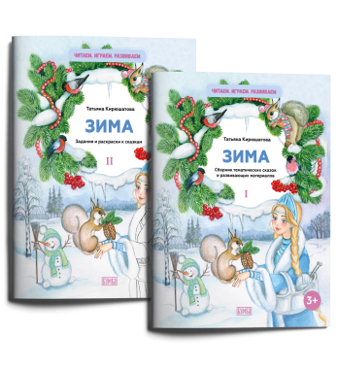
Читаем, играем, развиваем
RU34АЮ260010-20 | Читаем, играем, развиваем | Комплект из двух брошюр "Зима" НОВИНКА | Т. Н. Кирюшатова |  | Комплекты развивающих пособий из серии «Читаем. Играем. Развиваем» — это методические материалы для воспитателей детских садов, педагогов, логопедов и родителей, разработанные в соответствии с Федеральным государственным образовательным стандартом дошкольного образования. Каждый комплект состоит из двух книжек — сборника сказок и книжки-раскраски. Первая книга тематического комплекта «Зима» в увлекательной форме закрепляет знания детей о сезонных изменениях в природе и характерных признаках этого времени года, формирует наблюдательность и любовь к родной природе. Простые занимательные сюжеты сказок будут понятны детям дошкольного возраста. Вопросы к текстам и мнемотаблицы помогут развить речь, логическое мышление, память ребёнка, расширят его словарный запас. А фигурки для домашнего спектакля позволят творчески провести время с детьми и погрузиться в сказку. Автор пособий — детский писатель и педагог-практик Татьяна Кирюшатова. Её разработки — добрые поучительные сказки, пальчиковые игры, спектакли и увлекательные задания для развития памяти, речи и мышления детей — пользуются большой популярностью в профессиональном сообществе. Предлагаемые издания прошли дополнительное рецензирование профессионального детского психолога. Пособие рассчитано на совместную работу взрослых и детей. | 0 | 555 | 555 | 0 | 555 | 750 | 2026 | без НДС | 20 | 84×108/16 | 28 | ОБЛ | 978-5-908019-18-7 | ООО "Бумба" | 9785908019187 | 0.210 | 0+
RU34АЮ260011-20 | Читаем, играем, развиваем | Комплект из двух брошюр "Новый год" НОВИНКА | Т. Н. Кирюшатова | 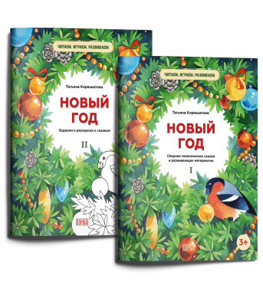 | Комплекты развивающих пособий из серии «Читаем. Играем. Развиваем» — это методические материалы для воспитателей детских садов, педагогов, логопедов и родителей, разработанные в соответствии с Федеральным государственным образовательным стандартом дошкольного образования. Каждый комплект состоит из двух книжек — сборника сказок и книжки-раскраски. Первая книга тематического комплекта «Новый год» в увлекательной форме знакомит детей с традициями празднования Нового года, формирует у них основы праздничной культуры, объединяет чувством радости от приближения самого волшебного дня в году. Простые занимательные сюжеты сказок будут понятны детям дошкольного возраста. Вопросы к текстам и мнемотаблицы помогут развить речь, логическое мышление, память ребёнка, расширят его словарный запас. А фигурки для домашнего спектакля позволят творчески провести время с детьми и погрузиться в сказку. Автор пособий — детский писатель и педагог-практик Татьяна Кирюшатова. Её разработки — добрые поучительные сказки, пальчиковые игры, спектакли и увлекательные задания для развития памяти, речи и мышления детей — пользуются большой популярностью в профессиональном сообществе. Предлагаемые издания прошли дополнительное рецензирование профессионального детского психолога. Пособие рассчитано на совместную работу взрослых и детей. | 0 | 555 | 555 | 0 | 555 | 750 | 2026 | без НДС | 20 | 84×108/16 | 28 | ОБЛ | 978-5-908019-21-7 | ООО "Бумба" | 9785908019217 | 0.210 | 0+
RU34АЮ260009-04 | Читаем, играем, развиваем | Комплект из двух брошюр "Фрукты" | Т. Н. Кирюшатова | 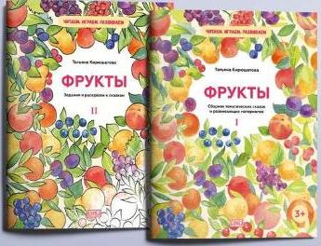 | Комплекты развивающих пособий из серии «Читаем. Играем. Развиваем» — это методические материалы для воспитателей детских садов, педагогов, логопедов и родителей, разработанные в соответствии с Федеральным государственным образовательным стандартом дошкольного образования. Каждый комплект состоит из двух книжек — сборника сказок и книжки-раскраски. Первая книга комплекта на тему «Фрукты» в увлекательной форме знакомит детей с тем, какие бывают фрукты, где и как они растут, что из них можно приготовить. Простые занимательные сюжеты сказок будут понятны детям дошкольного возраста. Вопросы к текстам и мнемотаблицы помогут развить речь, логическое мышление, память ребёнка, расширят его словарный запас. А фигурки для домашнего спектакля позволят творчески провести время с детьми и погрузиться в сказку. Автор пособий — детский писатель и педагог-практик Татьяна Кирюшатова. Её разработки — добрые поучительные сказки, пальчиковые игры, спектакли и увлекательные задания для развития памяти, речи и мышления детей — пользуются большой популярностью в профессиональном сообществе. Предлагаемые издания прошли дополнительное рецензирование профессионального детского психолога. Пособие рассчитано на совместную работу взрослых и детей. | 0 | 555 | 555 | 0 | 555 | 750 | 2026 | без НДС | 20 | 84×108/16 | 28 | ОБЛ | 978-5-908019-14-9 | ООО "Бумба" | 9785908019149 | 0.210 | 0+
RU34АЮ260008-04 | Читаем, играем, развиваем | Комплект из двух брошюр "День матери" | 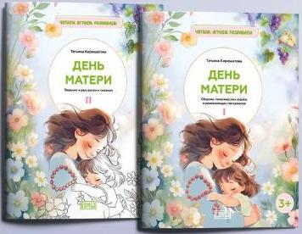 Т. Н. Кирюшатова |  | Комплекты развивающих пособий из серии «Читаем. Играем. Развиваем» — это методические материалы для воспитателей детских садов, педагогов, логопедов и родителей, разработанные в соответствии с Федеральным государственным образовательным стандартом дошкольного образования. Каждый комплект состоит из двух книжек — сборника сказок и книжки-раскраски. Первая книга комплекта на тему «День матери» воспитывает в ребёнке доброе, внимательное отношение к маме, стремление помогать ей, способствует созданию тёплых взаимоотношений в семье. Простые занимательные сюжеты сказок будут понятны детям дошкольного возраста. Вопросы к текстам и мнемотаблицы помогут развить речь, логическое мышление, память ребёнка, расширят его словарный запас. А фигурки для домашнего спектакля позволят творчески провести время с детьми и погрузиться в сказку. Автор пособий — детский писатель и педагог-практик Татьяна Кирюшатова. Её разработки — добрые поучительные сказки, пальчиковые игры, спектакли и увлекательные задания для развития памяти, речи и мышления детей — пользуются большой популярностью в профессиональном сообществе. Предлагаемые издания прошли дополнительное рецензирование профессионального детского психолога. Пособие рассчитано на совместную работу взрослых и детей. | 0 | 555 | 555 | 0 | 555 | 750 | 2026 | без НДС | 20 | 84×108/16 | 28 | ОБЛ | 978-5-908019-13-2 | ООО "Бумба" | 9785908019132 | 0.210 | 0+
Говорю, значит, мыслю
RU77TS250076-02 | Говорю, значит, мыслю | Киска идёт гулять. Одеваемся правильно | Е.А. Киричек | 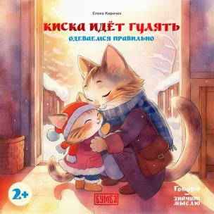 | Серия книг «Говорю — значит мыслю» создана в помощь родителям, которые стремятся развить кругозор ребёнка, расширить его словарный запас, сформировать у него навыки общения и наблюдения, а также умение выражать свои чувства и мысли. В книжках содержатся вопросы-подсказки для родителей, как и о чём можно поговорить с ребёнком, обсуждая героя и ситуации, в которые тот попадает. История про маленькую Киску, которая попыталась одеться без помощи взрослых, чтобы пойти погулять, — прекрасный наглядный материал для родителей, чтобы поговорить с малышами о том, как правильно одеться на прогулку. Эта великолепно иллюстрированная книга подскажет ребёнку, как выбрать одежду по погоде, в каком порядке её надевать и почему, а также сформирует у него навыки самостоятельности. Книга предназначена для многократных прочтений, во время которых малыш будет открывать для себя что-то новое, полезное и интересное. | 0 | 390 | 390 | 0 | 390 | 420 | 2025 | без НДС | 20 | 60х100/16 | 24 | ОБЛ. | 978-5-907754-90-4 | ООО "Бумба" | 9785907754904 | 0.115 | 2+
RU34АЮ250005-30 | Говорю, значит, мыслю | Спокойной ночи, Мышонок! Ложимся спать, читаем сказку на ночь | Е.А. Киричек |  | Серия книг «Говорю — значит мыслю» создана в помощь родителям, которые стремятся развить кругозор ребёнка, расширить его словарный запас, сформировать у него навыки общения и наблюдения, а также умение выражать свои чувства и мысли. В книжках содержатся вопросы-подсказки для родителей, как и о чём можно поговорить с ребёнком, обсуждая героя и ситуации, в которые тот попадает. Трогательная история про Мышонка, который придумывает себе сон, — сказка, которую малыши с удовольствием послушают на ночь. А днём, рассматривая с детьми эту чудесно иллюстрированную книгу, родители могут поговорить с ними о времени суток, о том, что бывает днём и что — ночью, для чего в доме служат разные комнаты и как они устроены, и о многом другом. Книга предназначена для многократных прочтений, во время которых малыш будет открывать для себя что-то новое, полезное и интересное. | 0 | 390 | 390 | 0 | 390 | 420 | 2025 | без НДС | 40 | 60х100/16 | 24 | ОБЛ | 978-5-907754-50-8 | ООО "Бумба" | 9785907754508 | 0.115 | 2+
RU77TS240019-20 | Говорю, значит, мыслю | Зайка наводит порядок. Играем, убираем за собой | Е.А. Киричек |  | Серия книг «Говорю — значит мыслю» создана в помощь родителям, которые стремятся развивать кругозор ребёнка, расширять его словарный запас, формировать у него навыки общения и наблюдения, а также умение выражать свои чувства и мысли. В книжках содержатся вопросы-подсказки для родителей, как и о чём говорить с ребёнком, обсуждая героя и ситуации, в которые тот попадает. На примере истории про Зайку, рассказанной на страницах этой прекрасно иллюстрированной книги, можно порассуждать о том, что значит быть героем, почему важно помогать своим близким и поддерживать порядок. Книга предназначена для многократных прочтений, во время которых малыш будет открывать для себя что-то новое, полезное и интересное. | 0 | 390 | 390 | 0 | 390 | 420 | 2024 | без НДС | 20 | 60х100/16 | 24 | ОБЛ | 978-5-907754-16-4 | ООО "Бумба"" | 9785907754164 | 0.115 | 3+
Раскраски.
RU34АЮ250006-03 | Этнические раскраски | Дивная Калмыкия | Ц. Б. Селеева |  | Серия этнических раскрасок с текстами на двух языках дает возможность детям и взрослым познакомиться с культурой одного из народов России и создать собственные иллюстрации на основе чёрно-белых рисунков, выполненных национальным художником. Раскраска «Дивная Калмыкия» в краткой и доступной форме знакомит читателей с самыми важными и интересными фактами об этой удивительной республике. Текст на русском и калмыцком языках подготовлен кандидатом филологических наук, специалистом по культуре и фольклору Калмыкии Цаган Селеевой. Рисунки, выполненные калмыцким художником, мастером живописи и графики Олегом Чудутовым, технологически подготовлены к раскрашиванию карандашами, фломастерами или красками. | 0 | 330 | 330 | 0 | 330 | 400 | 2025 | без НДС | 32 | 60х100/16 | 32 | ОБЛ. | 978-5-907754-43-0 | ООО "Бумба" | 9785907754430 | 0.2 | 0+
RU34НП240020-01 | 100 русских сказок. Раскраски. | Снегурочка. Раскраска | Е.А. Киричек |  | Классическая русская народная сказка в кратком пересказе с чёрно-белыми иллюстрациями, технологически подготовленными к раскрашиванию карандашами, фломастерами или красками. Слепили дед с бабкой из снега девочку Снегурочку. Полюбили они её, как родную дочь. Росла красавица-дочка не по дням, а по часам. Да только не рада она была приходу весны… Сказки существуют для того, чтобы их рассказывать! Книга даёт прекрасную возможность детям и взрослым заново пересказать любимую сказку и по-своему её раскрасить. | 0 | 150 | 150 | 0 | 200 | 290 | 2024 | без НДС | 50 | 60х100/16 | 16 | ОБЛ | 978-5-907754-10-2 | ООО "Бумба"" | 9785907754102 | 0.095 | 0+
RU34НП240021-01 | 100 русских сказок. Раскраски. | Иван-Царевич и серый волк. Раскраска | И.В. Карнаухова |  | Классическая русская народная сказка в кратком пересказе Елены Киричек (по И. В. Карнауховой) с чёрно-белыми иллюстрациями, технологически подготовленными к раскрашиванию карандашами, фломастерами или красками. Отправил как-то царь своего младшего сына Ивана-царевича добыть Жар-птицу. Встретился герою на пути серый волк. Съел серый волк коня Ивана-царевича, а за это обещал помочь выполнить царское повеление… Сказки существуют для того, чтобы их рассказывать! Книга даёт прекрасную возможность детям и взрослым заново пересказать любимую сказку и по-своему её раскрасить. | 0 | 150 | 150 | 0 | 200 | 290 | 2024 | без НДС | 50 | 60х100/16 | 16 | ОБЛ | 978-5-907754-11-9 | ООО "Бумба"" | 9785907754119 | 0.095 | 0+
RU34НП240005-01 | 100 русских сказок. Раскраски. | Гуси-лебеди. Раскраска | Е.А. Киричек |  | Классическая русская народная сказка в кратком пересказе. Унесли гуси-лебеди братца далеко-далеко, за тёмный лес. Что делать? Отправилась сестра на поиски братика. В книге представлено семь чёрно-белых рисунков для раскрашивания. Сказки существуют для того, чтобы их рассказывать! Книга даёт прекрасную возможность детям и взрослым заново пересказать любимую сказку и по-своему её раскрасить. | 0 | 150 | 150 | 0 | 200 | 290 | 2023 | без НДС | 50 | 60х100/16 | 16 | ОБЛ | 978-5-907754-04-1 | ООО "Бумба"" | 9785907754041 | 0.095 | 0+
RU34НП240006-01 | 100 русских сказок. Раскраски. | Василиса Прекрасная. Раскраска | Е.А. Киричек |  | Классическая русская народная сказка в кратком пересказе с чёрно-белыми иллюстрациями, технологически подготовленными к раскрашиванию карандашами или красками. …Выгнала мачеха Василису в лес, велела от бабы-яги огня принести. Пошла девочка выполнять поручение. А помощницей у неё была куколка — материнское благословение… Сказки существуют для того, чтобы их рассказывать! Книга даёт прекрасную возможность детям и взрослым заново пересказать любимую сказку и по-своему её раскрасить. | 0 | 150 | 150 | 0 | 200 | 290 | 2023 | без НДС | 50 | 60х100/16 | 16 | ОБЛ | 978-5-907754-05-8 | ООО "Бумба"" | 9785907754058 | 0.095 | 0+
RU34НП240007-01 | 100 русских сказок. Раскраски. | Сестрица Алёнушка и братец Иванушка. Раскраска | Е.А. Киричек |  | Классическая русская народная сказка в обработке А. Н. Толстого (с сокращениями) с чёрно-белыми иллюстрациями, технологически подготовленными к раскрашиванию карандашами или красками. …Идут по дороге сестрица Алёнушка и братец Иванушка. Жарко, колодца нет. А в свежем следе козьего копытца стоит вода. Просит Иван: «Позволь, сестрица, напиться! Стоит копытце, полно водицы». — «Не пей из копытца, — отвечает сестра, — козлёночком станешь». Сказки существуют для того, чтобы их рассказывать! Книга даёт прекрасную возможность детям и взрослым заново пересказать любимую сказку и по-своему её раскрасить. | 0 | 150 | 150 | 0 | 200 | 290 | 2023 | без НДС | 50 | 60х100/16 | 16 | ОБЛ | 978-5-907754-06-5 | ООО "Бумба"" | 9785907754065 | 0.095 | 0+
RU34НП240008-01 | 100 русских сказок. Раскраски. | Царицыны гусельки. Раскраска. | Е.А. Киричек |  | Классическая русская народная сказка в кратком пересказе с чёрно-белыми иллюстрациями, технологически подготовленными к раскрашиванию карандашами или красками. ...Отправился молодой царь в дальние страны и попал в неволю к иноземному королю. Прослышала об этом его жена и задумала вызволить из беды мужа... Сказки существуют для того, чтобы их рассказывать! Книга даёт прекрасную возможность детям и взрослым заново пересказать любимую сказку и по-своему её раскрасить. | 0 | 150 | 150 | 0 | 200 | 290 | 2023 | без НДС | 50 | 60х100/16 | 16 | ОБЛ | 978-5-907754-07-2 | ООО "Бумба"" | 9785907754072 | 0.095 | 0+
Авторская раскраска антистресс
RU77TS240055-10 | Авторская раскраска антистресс | Драконы Востока. Арт-раскраска | Н.Ю.Смирнова |  | Авторская раскраска антистресс художника-востоковеда Натальи Смирновой приглашает в творческое путешествие в страну драконов Востока. На страницах книги вы найдете 32 графических рисунка, выполненных тушью, а также рассказ о символике образа дракона в культуре стран Востока и традициях его изображения. Рисунки можно раскрашивать любыми красками, карандашами или фломастерами, превращая этот увлекательный процесс в настоящую арт-терапию. Кроме того, раскраска позволяет развивать навыки рисования и создавать собственные композиции, обводя намеченные контуры рисунков. | 0 | 650 | 650 | 0 | 650 | 650 | 2024 | без НДС | 10 | 84х108/12 | 66 | ОБЛ | 978-5-907754-67-6 | ООО "Бумба" | 9785907754676 | 0.250 | 12+
Комплект: 100 русских сказок с раскраской
RU99КМ240022-01 | Комплект: 100 русских сказок с раскраской | Комплект: Гуси-лебеди.Сказка + Раскраска | Е.А. Киричек |  | Унесли гуси-лебеди братца далеко-далеко, за тёмный лес. Что делать? Отправилась сестрица на поиски мальчика… Классическая русская народная сказка в пересказе писателя и педагога Елены Киричек, с иллюстрациями талантливой современной художницы Оксаны Гамбургер, работающей в стиле неомодерн. Грамотный напевный текст и великолепные иллюстрации заворожат и ребёнка, и взрослого. Книга, без сомнения, станет украшением любой домашней библиотечки для детей. В раскраске сказка дана в кратком пересказе. Чёрно-белые картинки, выполненные на основе иллюстраций из основной книги, технологически подготовлены к раскрашиванию карандашами, фломастерами или красками. Книга вдохновляет попробовать себя в роли художника и даёт детям и взрослым прекрасную возможность заново пересказать любимую сказку и по-своему её раскрасить. | 0 | 490 | 490 | 0 | 490 | 590 | 2023 | без НДС | 1 | 60х100/16 | 40 | ОБЛ | 978-5-907754-44-7 | ООО "Бумба"" | 9785907754447 | 0.220 | 0+
RU99КМ240023-01 | Комплект: 100 русских сказок с раскраской | Комплект: Василиса Прекрасная. Сказка + Раскраска | Е.А. Киричек |  | Выгнала мачеха Василису в лес, велела от бабы-яги огня принести. Пошла девочка выполнять поручение. А помощницей у неё была куколка – материнское благословение… Классическая русская народная сказка в пересказе писателя и педагога Елены Киричек, с иллюстрациями талантливой современной художницы Оксаны Гамбургер, работающей в стиле неомодерн. Грамотный напевный текст и великолепные иллюстрации заворожат и ребёнка, и взрослого. Книга, без сомнения, станет украшением любой домашней библиотечки для детей. В раскраске сказка дана в кратком пересказе. Чёрно-белые картинки, выполненные на основе иллюстраций из основной книги, технологически подготовлены к раскрашиванию карандашами, фломастерами или красками. Книга вдохновляет попробовать себя в роли художника и даёт детям и взрослым прекрасную возможность заново пересказать любимую сказку и по-своему её раскрасить. | 0 | 490 | 490 | 0 | 490 | 590 | 2023 | без НДС | 1 | 60х100/16 | 40 | ОБЛ | 978-5-907754-57-7 | ООО "Бумба"" | 9785907754577 | 0.220 | 0+
RU99КМ240024-01 | Комплект: 100 русских сказок с раскраской | Комплект: Сестрица Алёнушка и братец Иванушка. Сказка + Раскраска | А.Н. Толстой |  | Идут по дороге сестрица Алёнушка и братец Иванушка. Жарко, колодца нет. А в свежем следе козьего копытца стоит вода. Просит Иван: «Позволь, сестрица, напиться! Стоит копытце, полно водицы». «Не пей из копытца, - отвечает сестра, - козлёночком станешь»… Классическая русская народная сказка в чудесном пересказе Алексея Николаевича Толстого, с иллюстрациями талантливой современной художницы Оксаны Гамбургер, работающей в стиле неомодерн. Грамотный напевный текст и великолепные иллюстрации заворожат и ребёнка, и взрослого. Книга, без сомнения, станет украшением любой домашней библиотечки для детей. В раскраске сказка дана в кратком пересказе. Чёрно-белые картинки, выполненные на основе иллюстраций из основной книги, технологически подготовлены к раскрашиванию карандашами, фломастерами или красками. Книга вдохновляет попробовать себя в роли художника и даёт детям и взрослым прекрасную возможность заново пересказать любимую сказку и по-своему её раскрасить. | 0 | 490 | 490 | 0 | 490 | 590 | 2023 | без НДС | 1 | 60х100/16 | 40 | ОБЛ | 978-5-907754-58-4 | ООО "Бумба"" | 9785907754584 | 0.220 | 0+
RU99КМ240025-01 | Комплект: 100 русских сказок с раскраской | Комплект: Царицыны гусельки. Сказка + Раскраска | Е.А. Киричек |  | Отправился молодой царь в дальние страны и попал в неволю к иноземному королю. Прослышала об этом его жена и задумала вызволить из беды мужа... Классическая русская народная сказка в пересказе писателя и педагога Елены Киричек, с иллюстрациями талантливой современной художницы Оксаны Гамбургер, работающей в стиле неомодерн. Грамотный напевный текст и великолепные иллюстрации заворожат и ребёнка, и взрослого. Книга, без сомнения, станет украшением любой домашней библиотечки для детей. В раскраске сказка дана в кратком пересказе. Чёрно-белые картинки, выполненные на основе иллюстраций из основной книги, технологически подготовлены к раскрашиванию карандашами, фломастерами или красками. Книга вдохновляет попробовать себя в роли художника и даёт детям и взрослым прекрасную возможность заново пересказать любимую сказку и по-своему её раскрасить. | 0 | 490 | 490 | 0 | 490 | 590 | 2023 | без НДС | 1 | 60х100/16 | 40 | ОБЛ | 978-5-907754-51-5 | ООО "Бумба"" | 9785907754515 | 0.220 | 0+
RU99КМ240026-01 | Комплект: 100 русских сказок с раскраской | Комплект: Снегурочка. Сказка + Раскраска | А.Н. Толстой |  | Слепили дед с бабкой из снега девочку Снегурочку. Полюбили они её, как родную дочь. Росла красавица-дочка не по дням, а по часам. Да только не рада она была приходу весны… | 0 | 490 | 490 | 0 | 490 | 590 | 2023 | без НДС | 1 | 60х100/16 | 40 | ОБЛ | 978-5-907754-46-1 | ООО "Бумба"" | 9785907754461 | 0.220 | 0+
RU99КМ240027-01 | Комплект: 100 русских сказок с раскраской | Комплект: Иван-Царевич и серый волк. Сказка + Раскраска | Е.А. Киричек |  | Много испытаний выпало на долю Ивана-царевича, младшего сына царя Василия. Но благодаря своей смекалке и смелости, а главное — помощи верного серого волка герой преодолевает препятствия, исполняет волю отца и обретает прекрасную невесту. | 0 | 490 | 490 | 0 | 490 | 590 | 2023 | без НДС | 1 | 60х100/16 | 40 | ОБЛ | 978-5-907754-45-4 | ООО "Бумба"" | 9785907754454 | 0.220 | 0+
...

